关系图
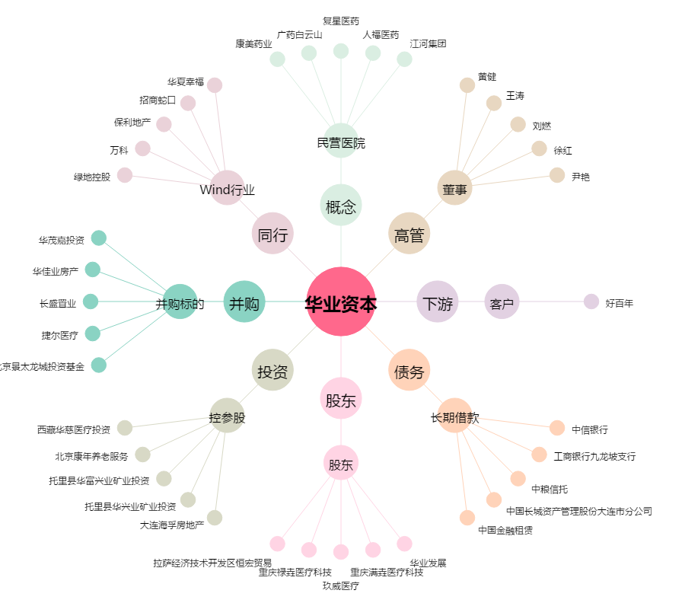
华业资本[600240.SH] - 关系概览图

